Hoja3
 |  |  | SISTEMA DE GESTIÓN DE LA SEGURIDAD Y SALUD EN EL TRABAJO. |  |  |  | Código: SST-FOR-005
 |  |  |  |  |  |  | Edición: 01
 |  |  | EVALUACIÓN DE LA INDUCCIÓN. |  |  |  | Fecha Emisión: 20-sep-19
 |  |  |  |  |  |  | Página: 1 DE 2

OBJETIVO: Evaluar la comprensión de los temas contemplados en la inducción de SST y Talento humano.

Lea atentamente las preguntas y seleccione la respuesta correcta marcando con una "X"

1. | ¿Conoce la política del Sistema de Gestión de la Seguridad y Salud en el Trabajo de la Compañía? |  |  |  |  |  | Si | No

2. | ¿La Política de SST de la Compañía contempla los siguientes aspectos ?
 | A. | Promoción de la calidad de la vida laboral
 | B. | Prevención de enfermedades ocupacionales, accidentes de trabajo, afectación al medio ambiente
 | C. | Mejoramiento continuo, cumplimiento de los requisitos legales y especificaciones técnicas del cliente
 | D. | Todas las anteriores

3. | Que es acoso laboral
 | A. | Cuando la empresa me exige que cumpla con el horario de trabajo y mis funciones
 | B. | Cuando me llaman la atención por no cumplir con las normas
 | C. | Cuando mi jefe me trata de forma grosera todo el tiempo, me prohíbe tomar mi tiempo de descanso, no responde a mis inquietudes, es displicente y me ridiculiza ante los demás

4. | Para que sirve el comité de convivencia
 | A. | Para que yo le cuente mis problemas personales
 | B. | Para que me defienda cuando yo no cumplo con mis deberes como trabajador
 | C. | Para evitar que se presente acoso laboral en los frentes de trabajo y promover que haya un buen ambiente entre los jefes y compañeros de trabajo

4. | El reglamento interno trata los siguientes temas
 | A. | Cuanto es el salario que voy a devengar
 | B. | Mi horario de trabajo, mis derechos, obligaciones, sanciones y sobre el acoso laboral
 | C. | Solo de mis derechos

5. | Señala con una X que haría usted para ayudar a conservar el medio ambiente
 | A. | En la caneca azul usted depositaría? |  |  | B. | En La caneca verde usted depositaría.

 | C. | ¿Para ahorrar agua usted que haría? |  |  | D. | ¿Para ahorrar energía usted que haría?
Apagado

6. | Para prevenir las lesiones y enfermedades, usted:
 | A. | Utiliza los elementos de protección personal
 | B. | Trabaja rápido sin tomar medidas de precaución para salir temprano

7. | Si un compañero de trabajo no cumple con las normas de seguridad, usted:
 | A. | Sigue trabajando sin preocuparse por lo que le pase
 | B. | Le recomienda cumplir con las normas de seguridad

8. | La política de alcohol, drogas y tabaquismo prohíbe el consumo dentro de la empresa:

 |  |  | SISTEMA DE GESTIÓN DE LA SEGURIDAD Y SALUD EN EL TRABAJO. |  |  |  | Código: SST-FOR-005
 |  |  |  |  |  |  | Edición: 01
 |  |  | EVALUACIÓN DE LA INDUCCIÓN. |  |  |  | Fecha Emisión: 20-sep-19
 |  |  |  |  |  |  | Página: 2 DE 2

9. | Como trabajadores de BM INDUSTRIAS S.A.S nos comprometemos a cumplir con:
 | A. | Cumplir con el horario laboral
 | B. | Acatar las instrucciones del encargado y/o líder de proceso
 | C. | Todas las Anteriores

10. | Seleccione los elementos de protección personal para realizar actividades al interior de la empresa y en su lugar de trabajo (Marque con una X)

11. | Cuales de las siguientes actividades requieren permiso de trabajo? (Marque con una X)
 | A. | Demoliciones.
 | B. | Trabajo en alturas, Trabajos electricos
 | C. | Excavaciones
12. | En caso de presentarse un accidente de trabajo que se debe Hacer:
 | A. | Salir corriendo
 | B. | Buscar al gerente de la empresa
 | C. | Reportarlo al área de salud ocupacional y/o jefe inmediato

14. | Marque con X los riesgos a los que está expuesto durante su trabajo.
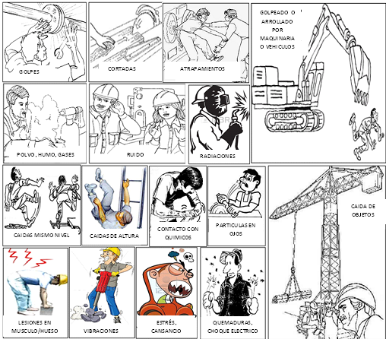

13. | Con sus palabras escriba que es y que hace el Copasst?

14. | Menciona las responsabilidades frente al SG-SST

 |  | fecha:___________________ |  | firma________________________________________

